Last
Bilangan Acak yang Dibangkitkan |  |  |  | Simulasi
 | A | B | C | D | E | F
NO | Menunggu Antrian | Lama Dilayani | Lama di Sistem | Menunggu Antrian (detik) | Lama Dilayani (detik) | Lama di Sistem (detik)
0 | 0.5155 | 0.4407 | 0.2367 | - | - | -
1 | 0.7637 | 0.8053 | 0.1493 | 41 | 92 | 160
2 | 0.9912 | 0.5454 | 0.0131 | 61 | 45 | 207
3 | 0.9476 | 0.1668 | 0.2425 | 41 | 97 | 116
4 | 0.3809 | 0.2452 | 0.2251 | 30 | 75 | 122
5 | 0.0145 | 0.2638 | 0.9978 | 82 | 66 | 196
6 | 0.2514 | 0.5058 | 0.0437 | 37 | 0 | 112
7 | 0.3310 | 0.6524 | 0.6402 | 11 | 43 | 28
8 | 0.3658 | 0.5586 | 0.3948 | 5 | 35 | 71
9 | 0.8174 | 0.3382 | 0.2039 | 56 | 48 | 128
10 | 0.6892 | 0.4740 | 0.7232 | 30 | 8 | 94

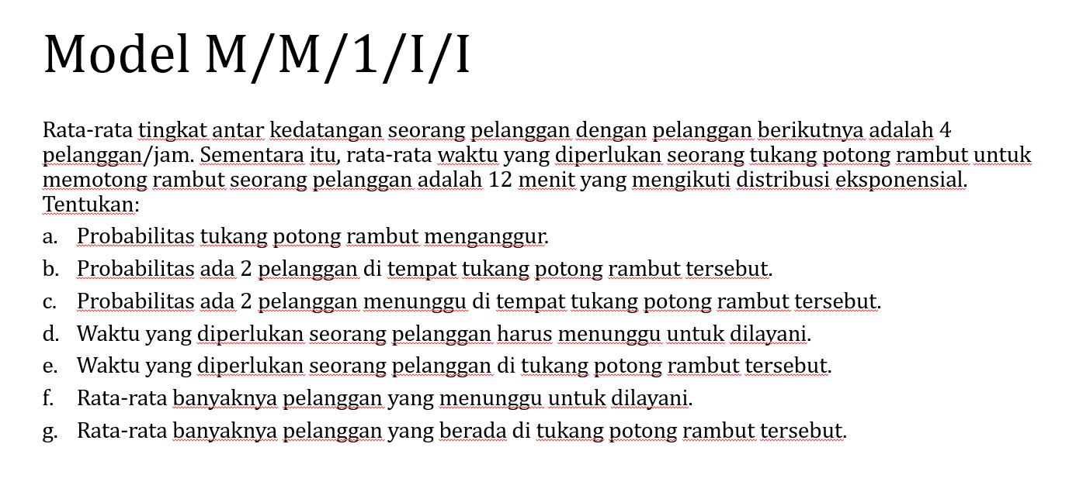

 | Rata-Rata tingkat kedatangan seorang pelanggan berikutnya adalah 20 pelanggan/jam, rata-rata waktu yang di perlukan kasir untuk melayani seorang pelanggan adalah 2 menit yang mengikuti distribusi eksponensial Tentukan :
 | 1.Probabilitas ada 2 pelanggan menunggu antrian |  |  | 𝜌= | 0.7 | λ= | 20 | pelanggan/jam
 | n = 2+1 | 3 |  | P0= | 0.3 | 𝜇 = | 30 | pelanggan/jam
 | Pn = | 0.099
 | 2. Probabilitas tidak ada pelanggan di dalam system |  |  | P0= | 0.33
 | 3.Probabilitas ada 5 pelanggan di indomaret |  |  | Pn = | 0.044
 | 4. rata-rata banyaknya pelanggan yang mengantri
 | 𝑳𝒒 = 𝜌^2/(1−𝜌) | 0.7^2/(1-0.7) | 1 | pelanggan
 | 5. rata-rata banyaknya pelanggan di indomaret
 | 𝑳= 𝜌/(1−𝜌) | 0.7/(1-0.7) | 2 | pelanggan

